Geral
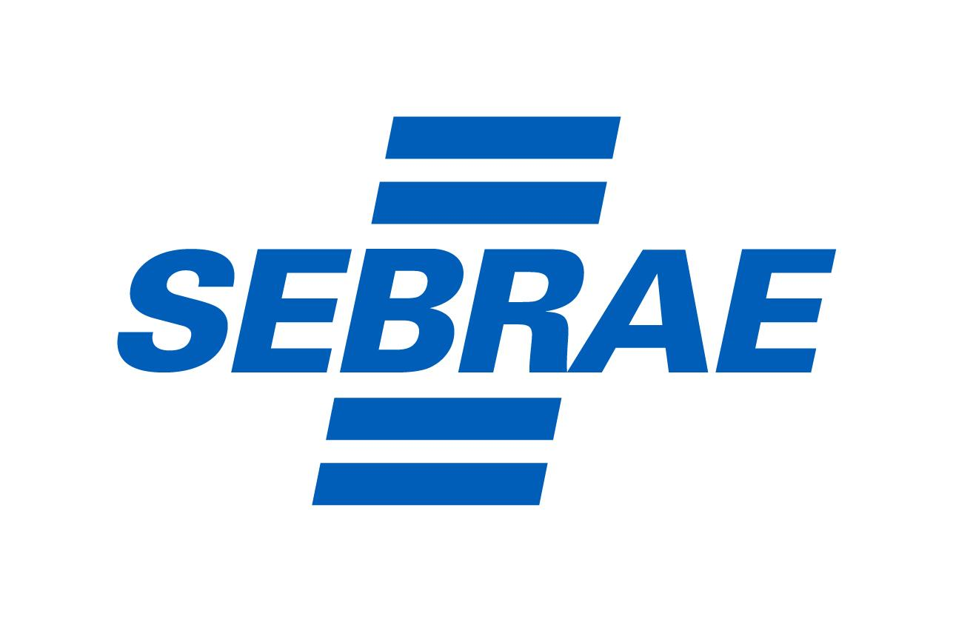
Planejamento Geral
Etapas | Descrição | Data de Realização | Anotações das Etapas | Ferramenta Utilizada | Soluções Encontradas | Resultados Obtidos
Identificação de problemas e oportunidades | Análise do ambiente interno e externo da empresa para identificar desafios e oportunidades.
Definição de objetivos claros e mensuráveis | Estabelecimento de metas tangíveis e mensuráveis para orientar as atividades futuras.
Análise detalhada do ambiente | Avaliação abrangente dos fatores internos e externos que impactam o negócio.
Formulação de estratégias alinhadas | Desenvolvimento de estratégias sólidas com base na análise ambiental.
Implementação eficiente das estratégias | Execução prática das estratégias definidas de forma consistente e orientada para resultados.

Ferramentas Estratégicas de Planejamento
Ferramenta | Descrição
Canvas Modelo de Negócio | Esboço visual e estruturado de modelos de negócio, analisando aspectos-chave como proposta de valor e custos. Clique aqui e acesse o Sebrae Canvas
Mapa da Empatia | Compreensão profunda das necessidades e comportamentos dos clientes para orientar estratégias e soluções.
Matriz SWOT | Análise das forças, fraquezas, oportunidades e ameaças da empresa para embasar decisões estratégicas.
Metodologia SMART para Definição de Metas | Estabelecimento de metas específicas, mensuráveis, alcançáveis, relevantes e temporais.

